TIPO DE PENDIENTE
ESTADO ACTUAL DE DERECHOS DE PETICIÓN

Tipo de Pendiente | Cuenta de NÚMERO RADICADO
Gestionado | 1917
Area de Gestion de Desarrollo Local Chapinero | 1126
Area de Gestion Policiva Inspecciones Chapinero | 47
Area de Gestion Policiva Juridica Chapinero | 560
Despacho - ALCALDIA LOCAL DE CHAPINERO | 24
Oficina de Atencion a la Ciudadania Chapinero | 153
Area de Gestion Policiva Jurídica Chapinero | 7
Pendiente en terminos | 19
Area de Gestion de Desarrollo Local Chapinero | 13
Area de Gestion Policiva Jurídica Chapinero | 6
Total general | 1936

CONSOLIDADO POR AÑOS
TOTAL POR AÑOS
Etiquetas de fila | Cuenta de NUMERO SDQS
Gestionado | 1918
CONSULTA | 54
DENUNCIA POR ACTOS DE CORRUPCION | 10
DERECHO DE PETICION DE INTERES GENERAL | 1181
DERECHO DE PETICION DE INTERES PARTICULAR | 436
ESCRITO | 1
FELICITACION | 1
QUEJA | 63
RECLAMO | 91
SOLICITUD DE ACCESO A LA INFORMACION | 55
SOLICITUD DE COPIA | 17
SUGERENCIA | 6
WEB | 1
4 | 2
Pendiente en terminos | 19
DERECHO DE PETICION DE INTERES GENERAL | 1
4 | 18
Total general | 1937

USUARIOS
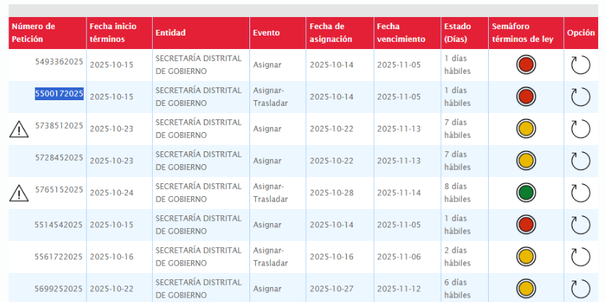
BOGOTA TE ESCUCHA | RADICADO | USUARIO ORFEO | ASUNTO | DIAS DE GESTION | ESTADO
5402052025 | 20254603476602 | OSCAR RICARDO COLORADO BULLA | DERECHO DE PETICION DE INTERES PARTICULAR | 15 | SIN RESPUESTA VENCIDO
5493362025 | 20254603476332 | SANTIAGO STIVEN CASTELLANOS ESPITIA | DERECHO DE PETICION DE INTERES GENERAL | 14 | 20255220551771 PARA FIRMA
5500172025 | 20254603476942 | OSCAR RICARDO COLORADO BULLA | QUEJA | 14 | SIN RESPUESTA
5501632025 | 20254213466032 | MARICELA PALACIO RODRIGUEZ | DERECHO DE PETICION DE INTERES GENERAL | 14 | SIN RESPUESTA
5514542025 | 20254603477192 | MARCO TULIO CASTRO FONSECA | DERECHO DE PETICION DE INTERES GENERAL | 14 | 20255220544561 PARA FIRMA
5474302025 | 20254603509412 | OSCAR RICARDO COLORADO BULLA | DERECHO DE PETICION DE INTERES GENERAL | 13 | SIN RESPUESTA
5516382025 | 20254603494162 | MARCO TULIO CASTRO FONSECA | DERECHO DE PETICION DE INTERES PARTICULAR | 13 | 20255220546821 PATA FIRMA
5561722025 | 20254603507992 | MARCO TULIO CASTRO FONSECA | DERECHO DE PETICION DE INTERES GENERAL | 13 | SIN RESPUESTA
5563612025 | 20254603505732 | MARIA ALEJANDRA FUENTES DIAZ | DERECHO DE PETICION DE INTERES PARTICULAR | 12 | SIN RESPUESTA
5589392025 | 20254603525072 | MARCO TULIO CASTRO FONSECA | QUEJA | 12 | SIN RESPUESTA
5699252025 | 20254603619662 | SILVIA JULIANA HERNANDEZ PABON | DERECHO DE PETICION DE INTERES GENERAL | 9 | 20255220545921 PARA FIRMA
5728452025 | 20254213564572 | MARICELA PALACIO RODRIGUEZ | DERECHO DE PETICION DE INTERES GENERAL | 8 | SIN RESPUESTA
5738512025 | 20254603571092 | MARCO TULIO CASTRO FONSECA | DERECHO DE PETICION DE INTERES PARTICULAR | 8 | SIN RESPUESTA
5738982025 | 20254603605712 | JUAN ANDRES ROJAS SERRANO | DERECHO DE PETICION DE INTERES PARTICULAR | 7 | SIN RESPUESTA
5765152025 | 20254603636712 | SILVIA JULIANA HERNANDEZ PABON | DERECHO DE PETICION DE INTERES PARTICULAR | 7 | SIN RESPUESTA
5507832025 | 20254603643602 | SANTIAGO STIVEN CASTELLANOS ESPITIA | DERECHO DE PETICION DE INTERES GENERAL | 5 | SIN RESPUESTA
5799042025 | 20254603635002 | LAURA FERNANDA PEDREROS ARAQUE | DERECHO DE PETICION DE INTERES GENERAL | 5 | SIN RESPUESTA
5800812025 | 20254603642002 | MARCO TULIO CASTRO FONSECA | DERECHO DE PETICION DE INTERES PARTICULAR | 5 | SIN RESPUESTA
5831502025 | 20254603650152 | ANGEL FEDERICO CASTILLO VANEGAS | RECLAMO | 3 | SIN RESPUESTA
5898412025 | 20254603656722 | LAURA ESTHER DIAZ ACUNA | DERECHO DE PETICION DE INTERES PARTICULAR | 3 | SIN RESPUESTA
5927962025 | 20254603672402 | LAURA FERNANDA PEDREROS ARAQUE | DERECHO DE PETICION DE INTERES GENERAL | 1 | SIN RESPUESTA
5927992025 | 20254603673562 | SILVIA JULIANA HERNANDEZ PABON | DERECHO DE PETICION DE INTERES GENERAL | 1 | SIN RESPUESTA
5949032025 | 20254603675162 | FABIOLA VASQUEZ PEDRAZA | DERECHO DE PETICION DE INTERES GENERAL | 1 | SIN RESPUESTA

